GS(정유)
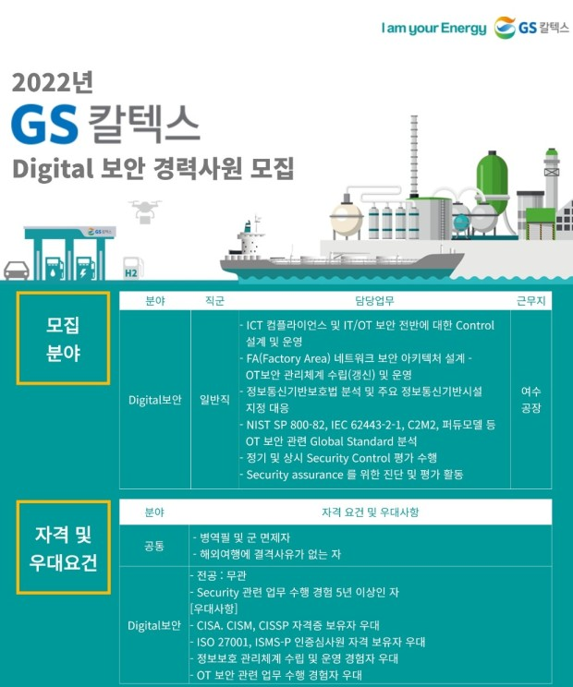
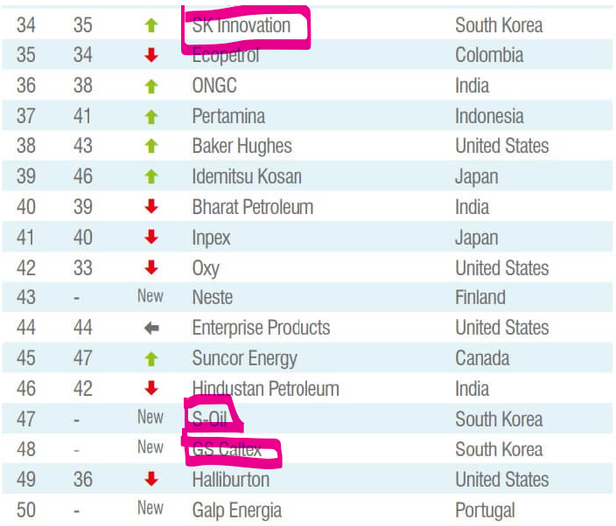
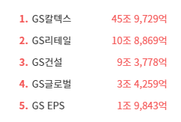
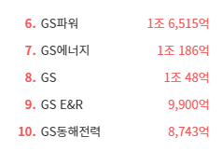
(출처: 공식 홈페이지, NICE 기업정보, 채용 홈페이지) |  | 클라우드 사용
구분 | 기업명 | 종업원 수 | 매출(2023년) | 사업내용 | 정보보안 관심여부 | 출처 | 보안인증 획득
국내 정유기업 | S-OIL | 3,369 | 35조 7272억 | 석유제품,가스,윤활기유,윤활유,그리스,석유화학제품 제조,도매 | 지속적으로 정보보안 인력을 채용하고 보안과 관련된 교육을 중시하는 등 정보보안에 관심을 갖고 있습니다. | https://m.boannews.com/html/detail.html?idx=130956 | ISMS |  | GS칼텍스는 클라우드 문서의 보호를 위하여 아크로니스 사이버 프로텍트 클라우드를 도입했다. 이는 회사 내부 문서의 안전한 보호를 위함이다. 이렇게 회사 내부 문서의 보안을 위한 솔루션을 찾고 있는 기업이기에 잠재고객사가 될 수 있다.
 | GS 칼텍스 | 3,140 | 48조 6075억 | 정유,윤활유,폴리프로필렌,방향족,석유화학제품 제조,도매,가맹점,인쇄화산업,통신판매/부동산 임대 | 1150만 인원의 고객정보 유출 사건이 있었고, 그 이후 클라우드 문서 보호를 위해 사이버 프로텍트 시스템을 보호하고 정보보안에 대해 투자하는 등의 행보를 보이고 있습니다. | https://www.dailysecu.com/news/articleView.html?idxno=142077 | ISMS
 | SK 에너지 | 2,427 | 7조 7288억 | 원유 정제처리/액체,고체연료,관련제품 도소매 | 고객정보 유출을 원천 차단하기 위해 고객정보보호센터를 오픈하고 사내 데이터베이스보안에 관심을 가지면서 지속적으로 정보보안에 힘쓰고 있습니다. | https://www.newswire.co.kr/newsRead.php?no=390650 | ISMS
 | HD현대오일뱅크 | 2,108 | 28조 1078억 | 원유정제처리,천연가스 제조/열병합 발전/전기,석유류 판매,상품중개/보험 대리 | 지능형 메일보안 서비스인 시큐메일 클라우드를 기원테크에게 보급받는 등 지속적으로 정보보안에 힘쓰고 있습니다. | https://www.issuemaker.kr/news/articleView.html?idxno=3368 | ISMS, 대주주인 현대중공업이 ISO27001 |  | 기원테크는 이미 HD현대오일뱅크의 협력사로 다양한 웹메일 보안 솔루션을 제공 중이다.

정유 (GS 계열사) | GS에너지 | 200 | 6조 1637억 | 지주회사/가스,석유화학계기초화학물질 제조,공급/원유,천연가스 채굴/부동산 임대 | GS 에너지는 정보보안에 높은 관심을 가지고 있으며, 특히 에너지 인프라 보호를 위해 강화된 보안 시스템을 도입하고 있습니다. 원격 관리 및 운영 시스템에 대한 보안을 강화하기 위해 최신 보안 기술을 적용하고 있으며, 해킹 및 사이버 공격에 대한 대응책을 마련하고 있습니다.과거 특정 시점에 랜섬웨어 해킹 시도로 인해 일시적으로 전산망에 피해를 입은 사건이 있었으나, 큰 피해는 발생하지 않았습니다. 이후 GS 에너지는 보안 시스템을 강화하고 추가적인 사이버 보안 훈련을 실시했습니다. | https://www.fieldnews.kr/news/articleView.html?idxno=5257 |  | https://biz.newdaily.co.kr/site/data/html/2024/07/05/2024070500149.html | 과거 랜섬웨어 공격을 받아 사내 이메일시스템에 이상이 생겼고, 이후 일주일동안 복구가 안 된 사례가 있었음. 이후 특별한 정보보호에 관한 정책이 보도된 것이 없는 것으로 보아, GS계열사 중 하나인 GS 에너지는 잠재고객사가 될 수 있음.
 | GS EPS | 258 | 4051억 | 전력자원 개발,판매,전기가스 공급 | GS EPS는 발전소와 관련된 중요 데이터를 보호하기 위해 정보보안 체계를 지속적으로 강화하고 있습니다. 특히, 스마트 그리드와 관련된 기술이 발전함에 따라, 이에 따른 사이버 위협에도 대비하고 있습니다. 또한 사내해커톤 대회와 같은 대회도 지속적으로 개최 중입니다. | https://www.gseps.com/html/story/view.php?no=94 |  | http://gseps.tenfix.co.kr/contents.php?pno=146?mid=24 | GS EPS는 국가보안시설(2급)에 해당하는 기업임. 때문에 정보, 이메일 보안이 타 기업들에 비하여 중요하다고 판단할 수 있음. 그러나 따로 이메일보안에 관한 정책이나 협업하는 기업이 없음. 잠재고객사가 될 가능성이 충분함.
 | GS 건설 | 5,241 | 3조 2972억 | 토목공사,건축공사,주택공사,산업플랜트공사,리모델링공사,시설물유지관리공사/산업설비설계,감리 용역,수출입/에너지관리 진단,연구개발 |  | https://www.psnews.co.kr/news/articleView.html?idxno=2017230 | ISO27001, ISO 27701, ISMS
 | GS 리테일 | 5,263 | 2조 9371억 | 체인화 편의점,슈퍼마켓,마트,전자상거래/부동산(빌딩) 임대 | GS건설은 정보보안에 높은 관심을 가지고 있으며, ISO 인증 2건을 동시에 획득하고 ISMS-P 인증을 받았습니다 | https://m.ddaily.co.kr/page/view/2023070510225011628 | ISMS | https://www.hankyung.com/article/202407117327Y | GS리테일은 중소기업들에게 기술유출방지시스템 구축을 지원하는 등, 정보보안에 관심을 갖고 있는 기업임. 또한 경쟁사인 BGF리테일에 비해 약 두 배 이상의 정보보호인력을 채용하고, 영업이익의 약 1.5%인 38억 6000만원을 정보보호부문에 투자하는 등, 정보보안에 큰 관심을 지니고 있다. 그러나 과거 개인정보유출로 인해 과태료처분을 받은 전적이 있는 등 부족한 부분도 있는 기업이다. 이렇게 정보보안에 관심이 큰 기업이기에 잠재고객사가 될 가능성이 충분하다.

GS에너지 | GS칼텍스의 모회사로, 정유 및 에너지 사업을 총괄하며 원유 도입과 정유 공정의 효율성을 극대화하는 데 기여합니다.
협력사 | POSCO | 488 |  | 열연코일,냉연강판,후판,선재,스테인리스 제조 | 과거 개인정보를 해킹당한 후, 이메일 해킹 사기 예방가이드를 공유하고 스마트 공장 도입에 따라 정보보안 체계를 강화하고 있습니다. | http://www.wisept.co.kr/bbs/board.php?bo_table=notice&wr_id=293&page=4&sfl=&stx=&sst=wr_hit&sod=asc&sop=and&page=4 | ISO27001 | http://www.ksmnews.co.kr/news/view.php?idx=42882 | 포스코는 극적인 정보보안활동을 통해 산업기술 유출방지와 보호활동을 지속적으로 전개하고 있다. 또한 보안점검의 일환으로 피싱메일(phishing mail)을 패밀리사 임직원에게 발송해 주민등록번호·연락처 등 개인정보를 입력하는지도 확인하고 있다. 게다가 포스코는 국내에서 보안등급이 높은 '가급' 국가 보안목표시설이자 국가핵심기술 보유 사업장으로 정부 차원에서도 관련 기술 및 시설에 대해 엄격한 보안대책을 적용하고 있다. 이런 점들을 고려하면 포스코는 잠재고객사가 될 가능성이 충분하다.
 | ADNOC | 55,000 |  | 석유 탐사 및 채광, 정유 | ADNOC은 에너지 인프라의 보안을 강화하기 위해 다양한 사이버 보안 솔루션을 적용하고 있습니다. 특히, 원유 및 가스 생산 시설에 대한 사이버 공격을 방지하기 위해 노력하고 있습니다. |  | ISO27001
 | 롯데케미칼 | 12,269 |  | 폴리프로필렌,고밀도폴리에틸렌,에틸렌글리콜,벤젠,에틸렌옥사이드,합성지,부산물 제조 | 롯데케미칼은 화학 산업의 특성상 데이터 보호와 보안이 중요하며, 이를 위해 클라우드 보안과 내부 데이터 보호를 위한 정책을 강화하고 있습니다. 또한 ISO 27001인증을 획득하는 등 지속적으로 정보보안에 관심을 갖고 있습니다. | https://blog.naver.com/lrqa_korea/221163553846 | ISO27001 | https://dealsite.co.kr/articles/106031 | 롯데케미칼은 정보기술 투자를 확대하고 있는데 반해, 정보보호 투자는 감소하였다. 최근 들어 분야를 막론하고 사이버공격이 늘어나고 있는 상황에서 이에 대응하기 위한 대책 마련에 소극적인 것 아니냐는 지적이 나오고 있는 상황이다. 그러나 그와 동시에 개인정보 손해배상책임보험 가입 ▲재해복구센터 가동훈련 ▲사이버 보안관제 및 침입사고 대응훈련 ▲통합로그관리 시스템 구축 및 운영 ▲퇴직예정자 보안점검을 펼쳤다. 이러한 점을 고려했을 때 감소한 정보보호 부문에 대한 투자를 늘릴 때를 노려 잠재고객사가 될 수 있는 가능성이 충분한 기업이다.
 | NuScale파워 | 398 |  | 전력 유틸리티 | NuScale Power는 원자력 발전 기술 개발 회사로, 정보보안에 대한 높은 관심을 가지고 있으며, 핵심 기술과 관련된 데이터 보호를 위해 강력한 보안 조치를 취하고 있습니다.

GS EPS | 전력 생산 회사로, GS칼텍스의 정유 공정에 필요한 전력을 공급하며 에너지 효율성을 높이는 역할을 합니다
협력사 | 삼성물산 | 9,431 |  | 패션,건설,레져,급식,식자재 유통,리조트,바이오 | 보안신고 페이지를 따로 개설하고 보안인증 절차를 강화하는 등 지속적으로 정보보안에 관심을 갖고 있습니다. | https://www.samsungfashion.com/securityrpt.do | ISO27001,ISMS | https://www.seoulfn.com/news/articleView.html?idxno=464077 | 삼성물산은 서비스형 보안 보안관제와 클라우드 점검 자동화로 지속적인 보안 체계를 유지하고 있다. SeCaaS 보안관제를 통해 매년 디도스를 비롯한 해킹 공격을 220만건 방어하는 등의 성과를 보이고 있다. 이렇게 지속적으로 보안에 대해 관심을 갖고 있는 기업은 잠재고객사가 될 가능성이 충분하다.
 | 두산중공업 | 5,996 |  | 기관,터어빈,선박용엔진,주단조품,제강제품 제조/종합건설 | 내부정보유출방지 시스템 구축 프로젝트를 진행하는 등 정보보안에 힘쓰고 있다. | https://www.boannews.com/media/view.asp?idx=1862&direct=mobile | ISO27001 | https://www.doosandigitalinnovation.com/kr/service/cyber-security/it-security | 두산중공업은 두산 디지털이노베이션과 연계하여 정보를 보호 중이다. 이 기업은 사이버 보안 기업인 Cybereason의 APAC 대표 파트너사로서 Cybereason XDR 솔루션을 제공한다. IT보안에 큰 관심을 갖고 있는 기업이기에, 이메일보안부분에서 협력할 수 있는 잠재고객사이다.
 | 한국전력공사 | 22,080 |  | 전력자원개발,발전,송전,전력용기자재확보 | 공공기관 최초로 정보보안 GRC 시스템을 구축하고 정보보안 위험요소를 실시간으로 통합 관리하는 등 정보보안에 힘쓰고 있습니다. | https://m.boannews.com/html/detail.html?idx=108628 | ISO27001 | https://www.doosandigitalinnovation.com/kr/service/cyber-security/it-security | 한국전력공사는 이미 기원테크의 협력사이다. 또한 통합이메일 보안솔루션을 제공하는 기업인 아이모션과도 협업하여 이메일 보안에 지속적인 투자를 하고 있다.
 | SK E&S | 599 |  | 화력 발전/일반목적용기계,장비 도소매 |  |  |  | https://biz.skbroadband.com/page.do?menu_id=P02070000 | SK E&S와 같은 그룹인 SK브로드밴드에서는 이메일을 통해 공격하는 각종 보안 위협에 대한 신속하고 정확한 탐지 및 방어 서비스를 제공하고 있는 기업이다. SK E&S와 협력을 통해 SK브로드밴드와도 연결될 수 있는 가능성이 충분하기에 잠재고객사가 될 가능성이 충분하다.

GS 건설 | 정유 공장의 건설 및 유지 보수에서 중요한 역할을 담당하여 GS칼텍스의 설비와 인프라 확장에 기여합니다.
협력사 | 현대건설 | 7,144 |  | 종합건설,주택분양,건설산업부문 설계,감리 | 현대건설은 대규모 프로젝트 관리에서 발생하는 데이터를 보호하기 위해 정보보안 체계를 강화하고 있으며, 특히 건설 현장의 원격 관리 시스템 보호에 주력하고 있습니다. | https://esg.hd.com/ko/news/504 | ISO27001 |  | 기원테크는 이미 HD 계열사인 HD현대오일뱅크, HD현대중공업, HD현대케미칼, 현대미포조선과 협력 중이다. 이러한 점을 고려했을 때 같은 현대 계열사인 현대건설 또한 잠재고객사가 될 수 있는 이유가 충분하다.
 | 디엘 | 23 |  | 석유화학제품,Pine케미칼제품 제조/지주회사 | DL E&C는 건설 프로젝트에서 발생하는 데이터 보호를 위해 다양한 보안 솔루션을 도입하고 있으며, 특히 해외 프로젝트에서의 보안 강화에 주력하고 있습니다.
 | 삼성 엔지니어링 | 5,893 |  | 산업설비,건물,구축물,토목시설의 설계,시공,공사감리 | 삼성엔지니어링은 리스크 관리 국제 표준 (ISO 31000:2018) 적합성 평가를 수행하는 등 정보 보안에 주력하는 활동을 보여주고 있습니다. | https://www.lrqa.com/ko-kr/latest-news/samsung-eg-31000-certificate/

GS 리테일 | GS칼텍스에서 생산된 석유 제품을 국내외 유통망을 통해 소비자에게 공급하는 데 중요한 역할을 합니다.
협력사 | 신세계 | 2,677 |  | 백화점,할인점(E마트) | 클라우드, AI기반 차세대 정보보안 시장에 큰 관심을 갖고 시장 진출을 목표로 삼는 등 정보보안 시장에 큰 관심을 갖고 있습니다. | https://www.aitimes.com/news/articleView.html?idxno=123854 | ISMS | http://www.sinc.co.kr/business/itService/security.do | 신세계 계열사 중 하나인 신세계 I&C는 정보보안 컨설팅, 정보보안솔루션을 제공하는 기업이다. 때문에 신세계 또한 잠재고객사가 될 수 있다.
 | BGF리테일 | 474 |  | 체인화 편의점 | 정보보호 투자를 감축한 후 잇따라 해킹 피해를 입으며 정보보안의 중요성을 드러낸 사례를 만들어냈습니다. | https://www.1conomynews.co.kr/news/articleView.html?idxno=29891 |  |  | BGF리테일은 잇따라 해킹을 당하면서 정보보안에 허점을 보였다. 정보보호 인력은 고작 3명으로 알려지며 큰 논란이 있었던만큼, 정보보호, 이메일 보안에 대한 투자가 필요한 기업이다. 때문에 잠재고객사가 될 가능성이 충분하다.
 | 롯데쇼핑 | 10,828 |  | 백화점(의류,식품 및 잡화),할인점 운영/전자상거래 | 보안택배 서비스를 도입하고 정보보호부문, 사내 기밀 보안에 힘쓰면서 지속적으로 정보보안에 관심을 갖고 있습니다. | https://www.smartfn.co.kr/article/view/sfn202409020061 | ISO27001, ISMS | https://www.etoday.co.kr/news/view/99804 | 롯데쇼핑은 사내의 각종 경영관련 고급 정보가 새어나간 적이 있다. 이 이후로 메일 사용도 사내 계정만을 쓰게 하고, 메일 내용은 보안팀의 검열을 받게 하고 있는 것으로 알려졌다. 이렇게 메일 보안에 신경을 쓰고 있는 기업이기 때문에 잠재고객사로 분류할 수 있다.

GS 칼텍스 자회사 | GS에코메탈 | 101 |  | 폐촉매 재활용,재생,금속,비철금속 제련/무역 |  |  |  |  | 이 기업들은 GS엠비즈를 제외하고 보안 인증을 취득하지 않았고, 현재 정보보안이나 이메일보안과 관련된 정보가 크게 없는 기업들이다. 이러한 기업들일수록 기원테크의 잠재고객사가 될 수 있다. 보안 취약성에 대한 필요성 증가: 정보보안에 대한 기사가 없다는 것은 그 기업이 상대적으로 보안 강화를 소홀히 하고 있거나, 관련 노력이 외부에 알려지지 않았을 가능성이 있습니다. 이는 보안 취약성의 위험이 크다는 의미로, 보안 위협에 대비해야 하는 필요성이 크기 때문에 보안 솔루션을 도입할 가능성이 높습니다. 정보보안 규제 준수 요구: 한국은 다양한 보안 규제가 존재하며, 개인정보보호법(PIPA)와 같은 법률은 기업에게 강력한 보안 조치를 요구합니다. 보안 관련 정책이 부족한 기업은 이를 준수하지 않거나 보완할 필요가 있기 때문에, 외부 보안 솔루션 제공업체의 도움을 받을 가능성이 높습니다. 기존 보안 시스템 부재: 보안 관련 기사가 없다는 것은 그 기업이 아직 고도화된 보안 시스템을 도입하지 않았을 가능성이 큽니다. 이는 기업이 보안 솔루션을 도입할 준비가 되어 있음을 시사하며, 새로운 보안 파트너를 찾고 있을 수 있습니다. 데이터 유출의 위험성: 이메일은 해커들의 주요 공격 경로 중 하나입니다. 보안 정책이 부재하거나 공개되지 않은 기업들은 사이버 공격에 더욱 취약할 수 있으며, 이러한 위험성을 인지하는 순간 빠르게 보안 강화를 고려할 수 있습니다.
 | GS 바이오 | 35 |  | 바이오디젤 제조,도소매
 | GS 엠비즈 | 216 |  | 윤활유 도소매/화물자동차 운송/플라스틱용기 제조 |  |  | ISMS | https://www.kisa.or.kr/
 | 상지해운 | 118 |  | 내항화물운송,선박.선원.보험관리.선박급유업
 | 이노폴리텍 | 130 |  | 자동차,가전 내외장용 복합수지(복합PP) 제조,임가공/부동산 임대

GS계열사 | GS | 80 |  | 지주회사/부동산 임대
 | GS 리테일 | 5263 |  | 체인화 편의점 | GS리테일은 정보보호 관리체계 운영을 위해, 정보보호 및 개인정보보호를 전담하는 조직을 운영하고 있으며, 정보기술, 정보보호 분야에 대한 전문성 있는 인력을 선별하여 개인정보보호책임자 및 정보보호최고책임자 로 지정하고 있습니다. | http://www.gsretail.com/gsretail/ko/esg/information-protection | ISMS | http://www.ciociso.com/bbs/board.php?bo_table=news&wr_id=272 | GS리테일은 보안솔루션 강화로 비용절감을 실현하는 등 보안솔루션 강화에 큰 관심을 지니고 있는 기업이다. 따라서 잠재고객사로 분류할 수 있다.
 | GS 네트웍스 | 2,253 |  | 운수 및 창고업 | 정보보안, 이메일보안에 큰 투자를 하고 있지는 않은 것으로 보이지만 지속적으로 정보보안 인력을 채용하는 중 | https://www.catch.co.kr/NCS/RecruitInfoDetails/229768
 | GS 파워 | 327 |  | 기타 발전업 | ‘제어시스템 정보보안 협의회’ 발족, 30개 공공기관 인터넷망-업무망 분리 추진 등 정보보안 인식 제고에 힘쓰고 있다 | https://www.boannews.com/media/view.asp?idx=28843
 | GS 이피에스 | 258 |  | 화력 발전업 | GS EPS는 정보보호 조직을 통해 다양한 유형의 사이버 공격과 고도화되는 보안 위협에 대응하고 있습니다. 정보보호 조직은 정보보안 최고 의사결정자인 CISO 및 정보보안관리자, 정보보안담당자로 구성되어 있으며 전문성에 따라 임명하여 보보호를 체계적으로 관리하고 있습니다. | https://www.gseps.com/images/management/2022_report.pdf |  |  | GS EPS는 정보보안 관리를 위해 매체 제어, IPS 네트워크 공격 차단 시스템, 악성코드 및 스팸메일 방지 시스템, FireEye 등 다양한 시스템을 운영하고 있습니다. 2022년에는 DRM 로그 데이터 관리 체제를 구축하여 M365 활동 로그를 지속적으로 저장하고 리포팅할 수 있도록 하였습니다. 회사는 정보보안 관리 수준을 높이기 위하여 2023년 SIEM(Log center), DB 접근제어, IAM(Rathon-IM) 등을 구축 예정입니다. 회사의 2022년 정보유출 건수는 없습니다. 이렇게 정보보안시스템을 구축할 계획을 갖고 있는 기업이기에 잠재고객사로 선정할 수 있는 가능성이 충분합니다.
 | GS 네오텍 | 242 |  | 일반전기 공사업 | GS네오텍은 글로벌 보안 기업 F5와 MSSP 파트너십을 체결하고, 인공지능·머신러닝(AI·ML) 기반 차세대 서비스형 보안 솔루션 서비스 '사이트디펜더(SICTe Defender)' 제공에 나섰다. | https://www.koit.co.kr/news/articleView.html?idxno=102509 | ISO27001, ISMS | https://www.boannews.com/media/view.asp?idx=108926 | GS네오텍은 자체 보안솔루션 서비스 ‘사이트디펜더’ 출시하여 봇 디펜스, 디도스 공격 대응, WAF 등 보안 기능을 제공하는 등 정보보안에 큰 관심을 보이고 있는 기업이다. 때문에 디도스 공격 대응 등의 보안 솔루션뿐만 아니라, 이메일 보안에 특화된 서비스를 제공한다면 GS 네오텍 또한 고객사가 될 수 있을 것이다.
 | GS 엔텍 | 222 |  | 증류기, 열교환기 및 가스발생기 제조업
 | GS 텔레서비스 | 201 |  | 콜센터 및 텔레마케팅 서비스업 | GS텔레서비스는 인공지능 기술을 기반으로 한 정보기술 시스템을 구축했다. | https://www.topdaily.kr/articles/98717
 | GS 동해전력 | 130 |  | 화력 발전업

 | 세계 정유 기업 브랜드 순위 |  |  |  |  |  |  |  |  | GS계열사 매출순위

